创展B2B平台第一期项目开发实施进度管控表V1.0
创展B2B平台第一期项目开发实施进度管控表V1.0
项目名称 |  | 创展B2B平台第一期项目 |  |  | 项目总进度时间 |  | 项目成员 | 信宝东、王若光、刘平、孙湘杰、方书婷、陈良静
项目编号 |  |  |  |  | 项目编制日期 | 2018-09-06 | 项目总负责人 | 信宝东 |  |  |  | 项目执行负责人 | 王若光
序号 | 任务编号 | 模块 | 二级模块 | 三级模块 | 任务名称 | 任务目标 | 关键活动 | 工时估算（人天） | 工时估算（0.1h） | 里程碑节点 | 负责人 | 优先级 | 起止时间 |  | 问题描述 | 记录问题时间 | 解决问题时间 | 截图 | 备注/说明 | 完成情况 （执行负责人填写）
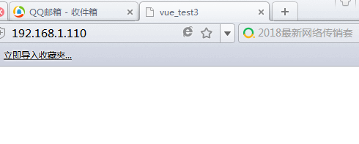
 |  |  |  |  |  |  |  |  |  |  |  |  | 开始时间 | 结束时间
1 | CZWEB-001 | 买家 |  | 注册 | 页面排版布局，输入框输入正确与错误的样式切换，错误消息提示，按钮特效，页面样式的调整 | 根据设计图完成页面的设计，样式调整，页面特效设计，按钮特效，部分功能特效 | 前后端交互（用户输入校验，发送ajax得到后台数据；调用接口获取验证码；获取前端用户输入数据发送给后台） | 2.5 | 18.75 | 2018-09-06 | 方书婷 | 高 | 2018-09-06 | 2018-09-06 | 1、使用IE8浏览器、360极速浏览器兼容模式访问首页无法访问,显示空白(浏览器兼容问题) | 2018.09.10 17：22 |  |  |  | 6点10之前检查
2 | CZWEB-002 |  |  |  | 向后台发送请求，查看手机号，邮箱是否注册过，在前台输入框失去焦点的时候及时给予手机号可用性提示 |  |  |  |  | 2018-09-06 | 方书婷 | 高 | 2018-09-06 | 2018-09-06 | 2、注册页面登陆logo无法返回首页,需要提交链接返回首页 | 2018.09.10 17：30
3 | CZWEB-003 |  |  |  | 调用接口得到短信验证码/邮箱验证码，在用户输入之后，失去焦点时，验证验证码是否有误，有误提示验证码错误 |  |  |  |  | 2018-09-06 | 方书婷 | 高 | 2018-09-06 | 2018-09-06 | 3、手机注册,邮箱注册测试收取不到验证码。 | 2018.09.10 17：31
4 | CZWEB-004 |  |  |  | 把用户注册信息整合，提交到后台 |  |  |  |  | 2018-09-06 | 方书婷 | 高 | 2018-09-06 | 2018-09-06 | 3、手机注册，登陆下面有错别字“登陆”需改成：“登录” | 2018.09.10 17：33
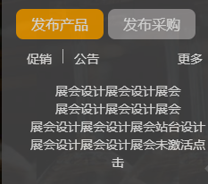
5 | CZWEB-005 |  |  |  | 根据后台返回值，确定是否注册成功 |  |  |  |  | 2018-09-06 | 方书婷 | 高 | 2018-09-06 | 2018-09-06 | 4、首页幻灯片右边列表：“发布产品”下面样式错误 | 2018.09.10 17：43
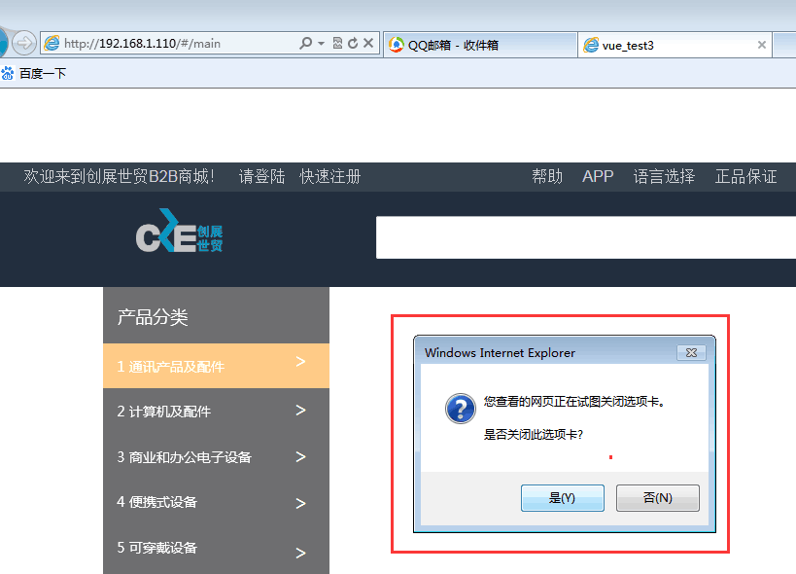
6 | CZWEB-006 |  |  |  | 注册成功保存用户名，跳转到商城主页面 |  |  |  |  | 2018-09-06 | 方书婷 | 高 | 2018-09-06 | 2018-09-06 | 5、首页幻灯片左边列表“产品分类”下面选项卡问题 | 2018.09.10 17：43
7 | CZWEB-007 |  |  |  | 注册协议链接页面，确定或者取消的对应显示操作，效果特效；已经有账户，直接登陆链接 |  |  |  |  | 2018-09-06 | 方书婷 | 高 | 2018-09-06 | 2018-09-06 | 6、首页顶部“我的购物车”,下拉列表布局错误 | 2018.09.10 17：50
8 | CZWEB-008 |  |  | 登陆 | 页面排版布局，图形验证码默认隐藏，svg小图标的引用，输入正确或者错误的输入框特效，输入之后离开输入框时，向后台发请求，查看用户名是否存在，不存在在对应的位置显示用户名不存在，请先注册 |  |  | 2 | 15 | 2018-09-06 | 方书婷 | 高 | 2018-09-06 | 2018-09-06 | 7、登陆注册页面背景图链接错误无法显示 | 2018.09.10 17：56
9 | CZWEB-009 |  |  |  | 当用户名存在的时候，密码输入框失去焦点的时候，向后台发送请求，查找用户名密码和用户输入的密码进行匹配，不匹配提示密码错误 |  |  |  |  | 2018-09-06 | 方书婷 | 高 | 2018-09-06 | 2018-09-06 | 8、登陆忘记密码“登陆密码”,“确认密码”没有做判断,直接下一步访问 | 2018.09.10 18:00
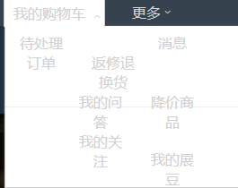
10 | CZWEB-010 |  |  |  | 当用户输入错误密码达到三次，图形验证码从隐藏变为显示状态，之后点击按钮即发送请求，接收到后台验证码时，在输入框失去焦点的时候，拿用户输入的验证码与后台验证码进行匹配，不匹配在对应位置显示警告验证码有误 |  |  |  |  | 2018-09-06 | 方书婷 | 高 | 2018-09-06 | 2018-09-06 | 9、幻灯片切换滚动按钮不是圆圈，psd文件是正方形 | 2018.09.10 18:06
11 | CZWEB-011 |  |  |  | 邮箱登陆的时候校验方式与手机号相同，只是向后台发请求传参与调用的接口发生改变 |  |  |  |  | 2018-09-06 | 方书婷 | 高 | 2018-09-06 | 2018-09-06
12 | CZWEB-012 |  |  |  | 输入相关登录名密码正确，点击登陆时按钮时，把用户名传递给后台，跳转至后台管理页面 或者 主商城页面 |  |  |  |  | 2018-09-06 | 方书婷 | 高 | 2018-09-06 | 2018-09-06
13 | CZWEB-013 |  |  | 找回密码 | 输入邮箱号或者手机号校验用户注册时手机号或邮箱是否存在…不存在提醒；点击获取验证码，发送请求调用接口得到输入，获取用户输入的验证码与后台验证码匹配，正确进行下一步； |  |  | 2 | 15 | 2018-09-10 | 方书婷 | 高 | 2018-09-08 | 2018-09-10
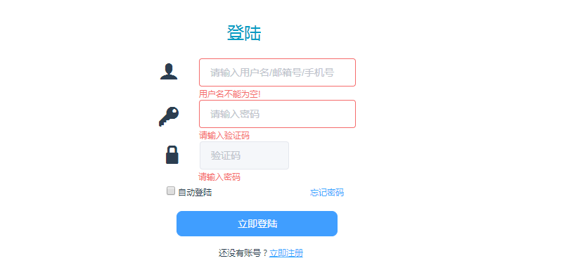
14 | CZWEB-014 |  |  |  | 校验用户输入新的密码的强弱度，在失去焦点的时候判断不合适则给予警告，确认按钮为禁用状态，密码符合规范，验证确认密码和密码一致之后，发请求得到后台验证码，在输入框失去焦点的时候去匹配用户输入的验证码，正确则在点击按钮时发请求传入用户输入的新的密码到后台 |  |  |  | 0 | 2018-09-10 | 方书婷 | 高 | 2018-09-08 | 2018-09-10
15 | CZWEB-015 |  |  |  | 弹出重置成功的界面，并在3秒内跳转到登陆界面 |  |  |  | 0 | 2018-09-10 | 方书婷 | 高 | 2018-09-08 | 2018-09-10
16 | CZWEB-016 |  |  | 后台管理页面框架 | 买家后台管理的页面框架，包含左边导航栏的收缩动画，顶部的下拉菜单，菜单的高度根据后台数据动态获取，中间部分的内容根据左侧导航栏动态切换 |  |  | 2 | 15 | 2018-09-12 | 方书婷 | 高 | 2018-09-11 | 2018-09-12
17 | CZWEB-017 |  |  | 完善买家账号信息 | 个人信息 >> 维护个人信息菜单，界面相关排版布局，输入框特效，样式调整 |  |  | 2 | 15 | 2018-09-14 | 方书婷 | 高 | 2018-09-13 | 2018-09-14
18 | CZWEB-018 |  |  |  | 买家进入完善个人信息界面，在修改用户名时，离开输入框，即发送请求查看此用户名是否可用（后台数据中是否已经存在，用户名有唯一性要求），昵称未填写默认为用户名，身份证输入后，通过发请求在后台校验是否已经被注册，如果输入的值在后台有匹配，则在前台给予提示 |  |  |  | 0 | 2018-09-14 | 方书婷 | 高 | 2018-09-13 | 2018-09-14 |  |  |  |  |  | 6点10之前检查
19 | CZWEB-019 |  |  |  | 生日用下拉框的效果显示（默认当前日期），点击出现年月日联动的特效（根据前一个输入框的值智能识别，显示下一个输入框应该显示的内容） |  |  |  | 0 | 2018-09-14 | 方书婷 | 高 | 2018-09-13 | 2018-09-14
20 | CZWEB-020 |  |  |  | 上传头像的时候限制用户上传的格式和大小，所属行业出现下拉列表特效，供用户选择，点击确认修改的按钮，发送用户输入的数据到后台，成功则提示修改成功 |  |  |  | 0 | 2018-09-14 | 方书婷 | 高 | 2018-09-13 | 2018-09-14
21 | CZWEB-021 |  |  | 完善公司信息 | 页面排版布局，样式调整，上传营业执照选择框样式特效设计 |  |  | 2 | 15 | 2018-09-17 | 方书婷 | 高 | 2018-09-15 | 2018-09-17
22 | CZWEB-022 |  |  |  | 公司名称，营业执照，公司地址，营业执照编号，法人身份证号码，公司注册地输入有效性验证，发送请求对公司名称唯一性验证，存在提示公司名已经存在 |  |  |  |  | 2018-09-17 | 方书婷 | 高 | 2018-09-15 | 2018-09-17
23 | CZWEB-023 |  |  |  | 用户是否实名，必须实名认证后才可完善企业信息 |  |  |  |  | 2018-09-17 | 方书婷 | 高 | 2018-09-15 | 2018-09-17
24 | CZWEB-024 |  |  |  | 把输入的信息发送给后台并把置修改置为禁用（审核期不可修改） |  |  |  |  | 2018-09-17 | 方书婷 | 高 | 2018-09-15 | 2018-09-17
25 | CZWEB-025 |  |  | 账户安全 | 页面排版布局，样式设计调整，svg图标应用 |  |  | 1.5 | 11.25 | 2018-09-19 | 方书婷 | 高 | 2018-09-18 | 2018-09-19
26 | CZWEB-026 |  |  |  | 手机邮箱首次验证显示立即验证按钮，绑定过则显示修改按键 |  |  |  |  | 2018-09-19 | 方书婷 | 高 | 2018-09-18 | 2018-09-19
27 | CZWEB-027 |  |  |  | 登录密码（邮箱验证，手机验证，支付密码），点击修改或立即验证按钮，页面跳转 |  |  |  |  | 2018-09-19 | 方书婷 | 高 | 2018-09-18 | 2018-09-19
28 | CZWEB-028 |  |  |  | 调用后台接口，按钮状态的调整 |  |  |  |  | 2018-09-19 | 方书婷 | 高 | 2018-09-18 | 2018-09-19
29 | CZWEB-029 |  |  |  | 实名认证，如果用户未认证显示立即认证，如果验证未完成显示验证中，如果认证完成显示 已认证 |  |  |  |  | 2018-09-19 | 方书婷 | 高 | 2018-09-18 | 2018-09-19
30 | CZWEB-030 |  |  | 修改密码模块 | 顶部进度条（随着修改的进度，已完整-进行中-未完成的样式效果不同，根据页面动态改变样式） |  |  | 2 | 15 | 2018-09-19 | 方书婷 | 高 | 2018-09-18 | 2018-09-19
31 | CZWEB-031 |  |  |  | 邮箱/手机找回输入类型判断，发送请求传参不同，调用接口不同 |  |  |  |  | 2018-09-19 | 方书婷 | 高 | 2018-09-18 | 2018-09-19
32 | CZWEB-032 |  |  |  | 点击获取验证码按钮，发请求调用后台验证码生成接口 |  |  |  |  | 2018-09-19 | 方书婷 | 高 | 2018-09-18 | 2018-09-19
33 | CZWEB-033 |  |  |  | 获取用户输入的验证码，发请求得到后台验证码，与之匹配 |  |  |  |  | 2018-09-19 | 方书婷 | 高 | 2018-09-18 | 2018-09-19
34 | CZWEB-034 |  |  |  | 发请求调用图形验证码接口 |  |  |  |  | 2018-09-19 | 方书婷 | 高 | 2018-09-18 | 2018-09-19
35 | CZWEB-035 |  |  |  | 获取用户输入的图形验证码，与后台图形验证码匹配 |  |  |  |  | 2018-09-19 | 方书婷 | 高 | 2018-09-18 | 2018-09-19
36 | CZWEB-036 |  |  |  | 点击确定按钮，顶部进度条样式变化 |  |  |  |  | 2018-09-19 | 方书婷 | 高 | 2018-09-18 | 2018-09-19
37 | CZWEB-037 |  |  |  | 新登陆密码规范性验证，两次密码一致性验证 |  |  |  |  | 2018-09-19 | 方书婷 | 高 | 2018-09-18 | 2018-09-19
38 | CZWEB-038 |  |  |  | 发请求验证新密码与原密码，相同给出警示消息，提交禁用 |  |  |  |  | 2018-09-19 | 方书婷 | 高 | 2018-09-18 | 2018-09-19
39 | CZWEB-039 |  |  |  | 符合要求，点击提交按钮，获取用户输入的新密码给后台 |  |  |  |  | 2018-09-19 | 方书婷 | 高 | 2018-09-18 | 2018-09-19
40 | CZWEB-040 |  |  | 修改/认证邮箱 | 界面设计的实现，输入框输入，失去焦点输入正确与错误时样式特效 |  |  | 2 | 15 | 2018-09-20 | 方书婷 | 高 | 2018-09-19 | 2018-09-20
41 | CZWEB-041 |  |  |  | 用户输入的规范性在输入框失去焦点时验证 |  |  |  |  | 2018-09-20 | 方书婷 | 高 | 2018-09-19 | 2018-09-20
42 | CZWEB-042 |  |  |  | 符合规范，发送请求到后台验证邮箱唯一性 |  |  |  |  | 2018-09-20 | 方书婷 | 高 | 2018-09-19 | 2018-09-20
43 | CZWEB-043 |  |  |  | 点击获取验证码按钮，发请求调用后台生成验证码接口 |  |  |  |  | 2018-09-20 | 方书婷 | 高 | 2018-09-19 | 2018-09-20
44 | CZWEB-044 |  |  |  | 获取用户输入的验证码，发请求得到后台验证码，与之匹配 |  |  |  |  | 2018-09-20 | 方书婷 | 高 | 2018-09-19 | 2018-09-20
45 | CZWEB-045 |  |  |  | 把输入的数据经过验证无误后传入到后台，返回的结果无误，则绑定成功，提示绑定成功，跳转到绑定成功界面 |  |  |  |  | 2018-09-20 | 方书婷 | 高 | 2018-09-19 | 2018-09-20
46 | CZWEB-046 |  |  | 修改/认证手机 | 绑定新手机时 发请求校验新手机号码是否存在 校验新手机验证码，图形验证 原手机验证码 |  |  | 2 | 15 | 2018-09-21 | 方书婷 | 高 | 2018-09-20 | 2018-09-21
47 | CZWEB-047 |  |  |  | 界面设计的实现，输入框输入，失去焦点输入正确与错误时样式特效 |  |  |  |  | 2018-09-21 | 方书婷 | 高 | 2018-09-20 | 2018-09-21
48 | CZWEB-048 |  |  |  | 发请求调用图形验证码接口给原手机发送验证码 |  |  |  |  | 2018-09-21 | 方书婷 | 高 | 2018-09-20 | 2018-09-21
49 | CZWEB-049 |  |  |  | 获取用户输入的值调接口验证输入验证码 |  |  |  |  | 2018-09-21 | 方书婷 | 高 | 2018-09-20 | 2018-09-21
50 | CZWEB-050 |  |  |  | 用户输入的新手机号传到后台，返回的结果无误则成功，提示消息 |  |  |  |  | 2018-09-21 | 方书婷 | 高 | 2018-09-20 | 2018-09-21
51 | CZWEB-051 |  |  |  |  |  |  |  |  | 2018-09-21 | 方书婷 | 高 | 2018-09-20 | 2018-09-21
52 | CZWEB-052 |  |  |  |  |  |  |  |  | 2018-09-21 | 方书婷 | 高 | 2018-09-20 | 2018-09-21
53 | CZWEB-053 |  |  | 用户实名认证 | 上传身份信息和证件信息，（通过手机验证进行认证）真实姓名，证件类型，证件号码，银行名称卡号等的格式校验，错误消息提醒 |  |  | 1.5 | 11.25 | 2018-09-26 | 方书婷 | 高 | 2018-09-25 | 2018-09-26
54 | CZWEB-054 |  |  |  | 实名认证页面和审核期间页面布局，样式调整，界面特效 |  |  |  |  | 2018-09-26 | 方书婷 | 高 | 2018-09-25 | 2018-09-26
55 | CZWEB-055 |  |  |  | 获取验证码，输入无误则把输入信息提交到后台，跳转到审核期间界面 |  |  |  |  | 2018-09-26 | 方书婷 | 高 | 2018-09-25 | 2018-09-26
56 | CZWEB-056 | 商家 |  | 商家注册 | 样式，基本特效，顶部进度条特效样式 |  |  | 4 | 30 | 2018-10-10 | 方书婷 | 高 | 2018-09-27 | 2018-10-10
57 | CZWEB-057 |  |  |  | 验证身份页面，填写信息页面，验证公司信息页面，注册成功页面四个页面的设计 |  |  |  |  | 2018-10-10 | 方书婷 | 高 | 2018-09-27 | 2018-10-10
58 | CZWEB-058 |  |  |  | 通过接口调用手机验证码，图形验证码 |  |  |  |  | 2018-10-10 | 方书婷 | 高 | 2018-09-27 | 2018-10-10
59 | CZWEB-059 |  |  |  | 验证手机号，获取并校验手机验证码和图形验证码，验证账号信息协议弹出页面，同意协议按钮可用 |  |  |  |  | 2018-10-10 | 方书婷 | 高 | 2018-09-27 | 2018-10-10
60 | CZWEB-060 |  |  |  | 设置用户名密码确认密码格式验证一致性验证，输入值有效性以及用户名唯一性验证 |  |  |  |  | 2018-10-10 | 方书婷 | 高 | 2018-09-27 | 2018-10-10
61 | CZWEB-061 |  |  |  | 用户输入的公司代码，名称，地址，行业，人数，邀请码格式验证 |  |  |  |  | 2018-10-10 | 方书婷 | 高 | 2018-09-27 | 2018-10-10
62 | CZWEB-062 |  |  |  | 把用户输入的信息提交到后台，返回成功则跳转到成功界面，商家的用户名动态获取并显示某某注册成功提醒 |  |  |  |  | 2018-10-10 | 方书婷 | 高 | 2018-09-27 | 2018-10-10
63 | CZWEB-063 |  |  |  |  |  |  |  |  | 2018-10-10 | 方书婷 | 高 | 2018-09-27 | 2018-10-10
64 | CZWEB-064 |  |  |  |  |  |  |  |  | 2018-10-10 | 方书婷 | 高 | 2018-09-27 | 2018-10-10
65 | CZWEB-065 |  |  | 商家登陆 | 页面排版布局，图形验证码默认隐藏，svg小图标的引用，输入正确或者错误的输入框特效，输入之后离开输入框时，向后台发请求，查看用户名是否存在，不存在在对应的位置显示用户名不存在，请先注册 |  |  | 2 | 15 | 2018-10-12 | 方书婷 | 高 | 2018-10-11 | 2018-10-12
66 | CZWEB-066 |  |  |  | 当用户名存在的时候，密码输入框失去焦点的时候，向后台发送请求，查找用户名密码和用户输入的密码进行匹配，不匹配提示密码错误 |  |  |  |  | 2018-10-12 | 方书婷 | 高 | 2018-10-11 | 2018-10-12
67 | CZWEB-067 |  |  |  | 当输入错误密码达到三次，图形验证码从隐藏变为显示状态，之后点击按钮即发送请求，接收到后台验证码时，在输入框失去焦点的时候，拿用户输入的验证码与后台验证码进行匹配，不匹配在对应位置显示警告验证码有误 |  |  |  |  | 2018-10-12 | 方书婷 | 高 | 2018-10-11 | 2018-10-12
68 | CZWEB-068 |  |  |  | 输入相关登录名密码正确，点击登陆时按钮时，把用户名传递给后台，跳转至商家主界面 |  |  |  |  | 2018-10-12 | 方书婷 | 高 | 2018-10-11 | 2018-10-12
69 | CZWEB-069 |  |  | 商家忘记密码 | 手机/邮箱选项卡 |  |  | 2.7 | 20.25 | 2018-10-16 | 方书婷 | 高 | 2018-10-13 | 2018-10-16
70 | CZWEB-070 |  |  |  | 手机找回/邮箱找回的页面（用户输入合法性验证） |  |  |  |  | 2018-10-16 | 方书婷 | 高 | 2018-10-13 | 2018-10-16
71 | CZWEB-071 |  |  |  | 发ajax请求，身份证号与手机号或者邮箱号匹配性验证，验证码正确性验证 |  |  |  |  | 2018-10-16 | 方书婷 | 高 | 2018-10-13 | 2018-10-16
72 | CZWEB-072 |  |  |  | 重置密码页面，设置密码格式验证，确认密码一致性验证 |  |  |  |  | 2018-10-16 | 方书婷 | 高 | 2018-10-13 | 2018-10-16
73 | CZWEB-073 |  |  |  | 验证无误后把数据发送到后台，得到返回结果，成功则跳转到登陆界面 |  |  |  |  | 2018-10-16 | 方书婷 | 高 | 2018-10-13 | 2018-10-16
74 | CZWEB-074 |  |  | 商家入驻 | 入驻主页面 |  |  | 5.5 | 41.25 | 2018-10-19 | 方书婷 | 高 | 2018-10-16 | 2018-10-19
75 | CZWEB-075 |  |  |  | 进度条，和四个页面 |  |  |  |  | 2018-10-19 | 方书婷 | 高 | 2018-10-16 | 2018-10-19
76 | CZWEB-076 |  |  |  | 身份证营业执照电子版上传，输入格式验证 |  |  |  |  | 2018-10-19 | 方书婷 | 高 | 2018-10-16 | 2018-10-19
77 | CZWEB-077 |  |  |  | 搜索，添加品牌，修改，删除操作，店铺命名规范验证 |  |  |  |  | 2018-10-19 | 方书婷 | 高 | 2018-10-16 | 2018-10-19
78 | CZWEB-078 |  |  |  | 提交数据到后台，得到返回结果，做出相应处理 |  |  |  |  | 2018-10-19 | 方书婷 | 高 | 2018-10-16 | 2018-10-19
79 | CZWEB-079 |  |  | 商家主页 | 界面设计，折叠侧边栏，样式设计，特效设计，相关链接，商家相关信息显示数据通过后台接口获取 |  |  | 2 | 15 | 2018-10-22 | 方书婷 | 高 | 2018-10-20 | 2018-10-22
80 | CZWEB-080 |  |  | 商家商品列表 | 商品列表界面设计样式调整，特效设计，以及功能操作（删除，查询，上下架），批量操作，数据分页显示出来，上一页，下一页跳转 |  |  | 1.5 | 11.25 | 2018-10-22 | 方书婷 | 高 | 2018-10-22 | 2018-10-22
81 | CZWEB-081 |  |  | 商家增加商品 | 图标进度条 5个进度页面 |  |  | 3.5 | 26.25 | 2018-10-24 | 方书婷 | 高 | 2018-10-22 | 2018-10-24
82 | CZWEB-082 |  |  |  | 选择分类三层联动 |  |  |  |  | 2018-10-24 | 方书婷 | 高 | 2018-10-22 | 2018-10-24
83 | CZWEB-083 |  |  |  | 用户输入验证，上传图片和视频大小和类型限制 |  |  |  |  | 2018-10-24 | 方书婷 | 高 | 2018-10-22 | 2018-10-24
84 | CZWEB-084 |  |  |  | 获取用户输入传到后台 |  |  |  |  | 2018-10-24 | 方书婷 | 高 | 2018-10-22 | 2018-10-24
140 | CZWEB-140 |  |  | 新增批发方案 | 三级菜单搜索商品 |  |  | 1.5 | 11.25 | 2018-10-25 | 方书婷 | 高 | 2018-10-25 | 2018-10-25
141 | CZWEB-141 |  |  |  | 批发商品名称及分类下拉列表框 |  |  |  |  | 2018-10-25 | 方书婷 | 高 | 2018-10-25 | 2018-10-25
142 | CZWEB-142 |  |  |  | 同一价格，最小起订数量，库存输入内容格式验证 |  |  |  |  | 2018-10-25 | 方书婷 | 高 | 2018-10-25 | 2018-10-25
143 | CZWEB-143 |  |  |  | 点击确定，用户输入的信息发送到后台，新增成功则跳转 |  |  |  |  | 2018-10-25 | 方书婷 | 高 | 2018-10-25 | 2018-10-25
合计 |  |  |  |  |  |  |  | 44.2 | 331.5

